安装
OS
Linux

安装目录
/data/memcached

安装步骤
1.解压libevent
tar -zxvf libevent-xxx.gar.gz
2.进入文件夹
cd libevent-xxxx
3.安装
sh configure
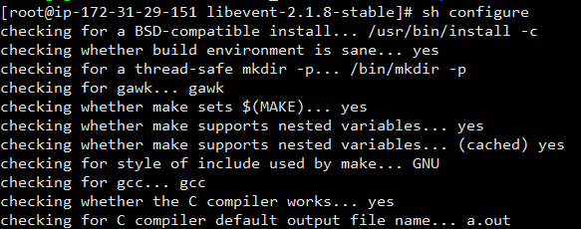

make
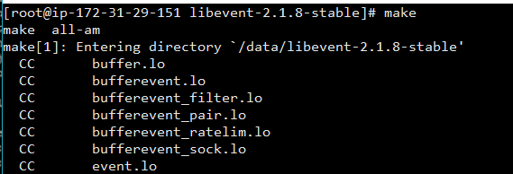

4.解压memcached
tar -zxvf memcached-xxx.gar.gz
5.进入memcache文件夹
cd memcached-xxxx
6.安装memcached
sh configure

make
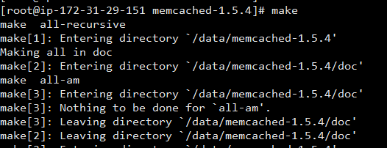

make install
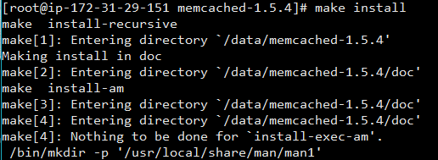

7.修改配置文件
vim /etc/ld.so.conf
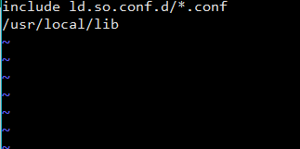

增加libevent路径： | /usr/local/lib

8.让第7补配置生效
ldconfig

9，重新编译
make
make install

10.测试是否安装成功
./memcached -h

操作命令
连接
telnet 127.0.0.1 11211

退出连接
quit

添加值
add key flags exptime bytes value
例子：

获取值
get key

gets key

覆盖值
set key flags exptime bytes value

例子

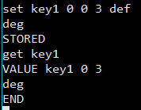

删除值
delete key

